Sheet3
Thời điểm | Dư nợ
T5-2024 | 522
T3-2024 | 471
T12-2023 | 445
T9-2023 | 391
T6-2023 | 386
T3-2023 | 402
T12-2022 | 437
T9-2022 | 423
T6-2022 | 459
T3-2022 | 479
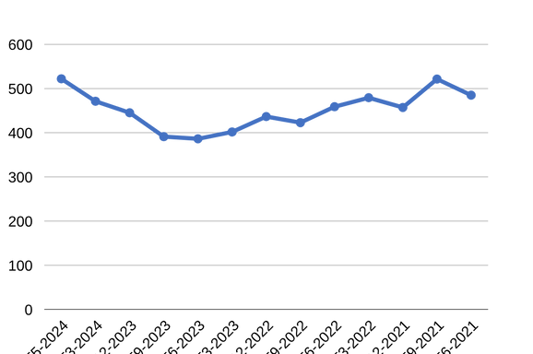
T12-2021 | 457
T9-2021 | 522
T6-2021 | 485

